Каталог

ООО "НОРДИКС", 197110, Санкт-Петербург, Левашовский пр. д.12 лит.А оф.200 тел. 8 (905) 289 41 09
ИНН 7802464391, КПП 780201001, ОГРН 1097847069209 e-mail: nordix.spb@mail.ru

Каталог оборудования и материалов для СОДК

Артикул | Изображение | Название | Описание
172001 | 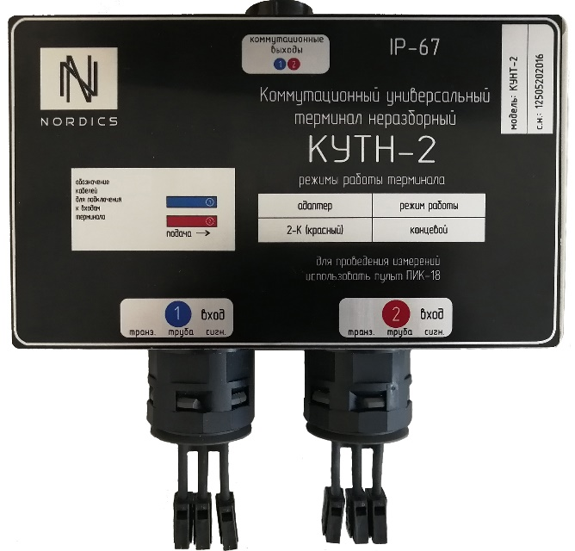 | Терминал коммутационный КУТН-2 | Терминал универсальный, для 2-х трубопроводов. Осуществляет закольцовку системы одк 2-х трубопроводов с возможностью поключения измерительно контрольного пульта
172002 | 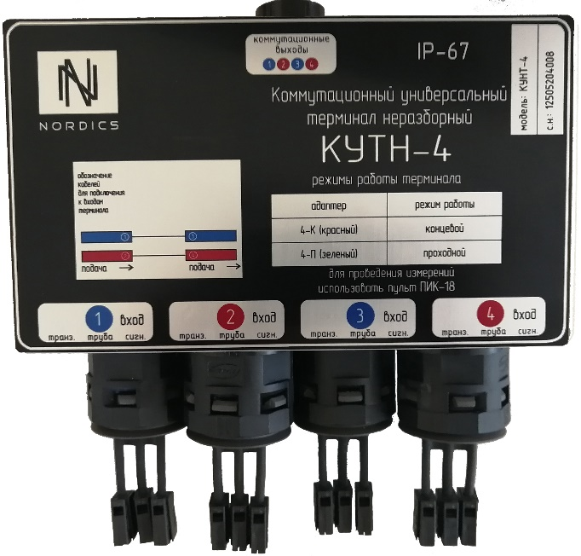 | Терминал коммутационный КУТН-4 | Терминал универсальный, для 4-х трубопроводов.Имеет 2 режима работы, может осуществлять закольцовку проводников, а также являться проходным. С возможностью поключения измерительно контрольного пульта
172003 | 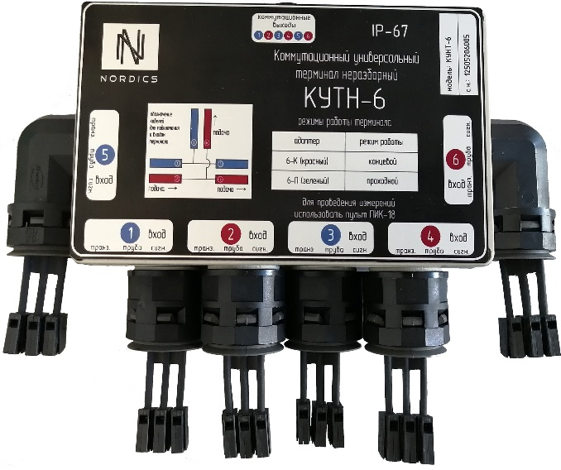 | Терминал коммутационный КУТН-6 | Терминал универсальный, для 6-ти трубопроводов. Имеет несколько режимов работы. Может осуществлять закольцовку проводников 6-ти трубопроводов, либо являться проходным для 4-х трубопроводов и закольцовывать 2 трубопровода при отвитвлении. Возможны нестандартные вид кооммутации в зависимости от проекта.С возможностью поключения измерительно контрольного пульта
172004 | 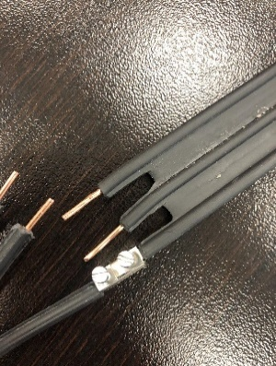 | Кабель КСДК | Кабель сигнальный
172005 | 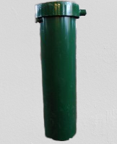 | Ковер наземный | Ковер наземный для установки терминала. С алюминевой шильдой внутри крышки, для указания длинны кабеля по проекту и записи примечаний
172006 | 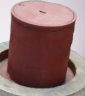 | Ковер подземный | Ковер подземный для установки терминала. С алюминевой шильдой внутри крышки, для указания длинны кабеля по проекту и записи примечаний
172007 | 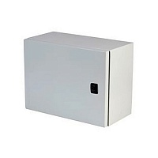 | Корпус сварной навесной | Корпус для установки терминала IP-66. С алюминевой шильдой внутри дверцы, для указания длинны кабеля по проекту и записи примечаний. Комплектуется сальниковыми вводами и небходимым крепежем.
172008 | 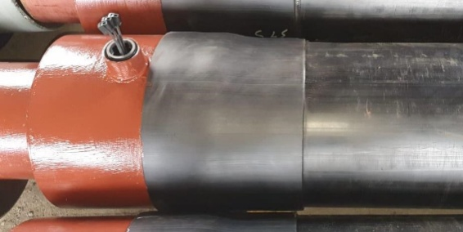 | Концевой элемент трубопровода с кабельным выводом КСМ-П | D=32/90...1020/1200 L=2200
172009 |  | Концевой элемент трубопровода с закольцовкой проводников | D=32/90...1020/1200 L=2200
172010 |  | Промежуточный элемент трубопровода с кабельным выводом КСМ-Б | D=32/90...1020/1200 L=2200
172011 | 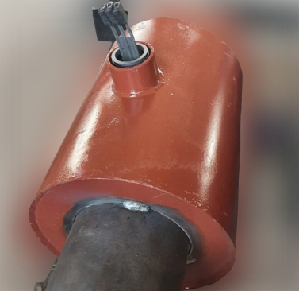 | Металлическая заглушка изоляции с кабельным выводом КСМ-П | D=32/90...1020/1200 L=650
172012 |  | Металлическая заглушка изоляции с закольцовкой проводников | D=32/90...1020/1200 L=650
172013 | 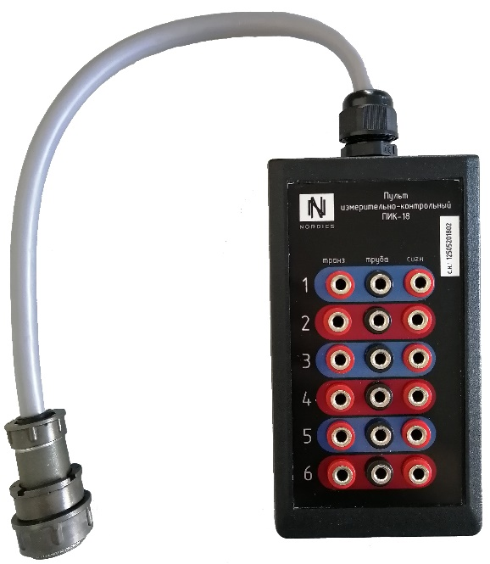 | Пульт измерительно-контрольный | Для снятия измерений с терминалов КУТН-2; КУТН-4; КУТН-6
172014 | 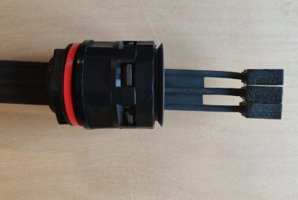 | Кабельный вывод КСМ-П | Кабельный вывод с прямой муфтой. Используется для монтажа к концевому элементу, либу к металлической заглушке изоляции
172015 | 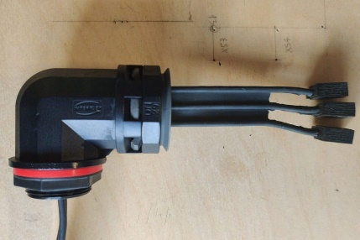 | Кабельный вывод КСМ-Б | Кабельный вывод с боковой муфтой. Используется для монтажа к промежуточному элементу трубопровода
172016 | 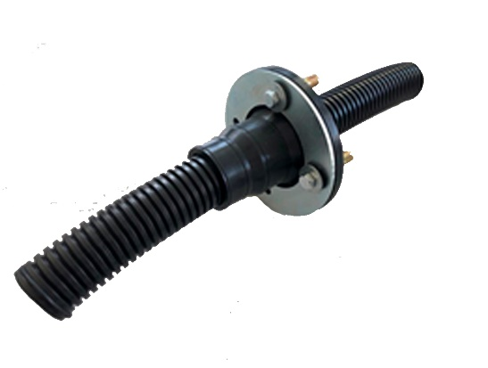 | Герметичный ввод для гофротрубы | Гермоввод D32/40 для гофротрубы через стену тепловой камеры. Диаметр проходного отверстия должен состовлять 34-36 мм
172017 |  | Муфта термоусаживаемая ТУ-222129-004-60949905-2019 | D=90...1200 L=500…700
172018 |  | Муфта термоусаживаемая бандажная ТУ-222129-004-60949905-2019 | D=90...1200 L=500…700
172019 |  | Комплект для заделки стыков | Комплект для заделки стыков труб в ППУ изоляции (включает компонет А и В,адгезивную ленту либо нагревательные элементы (для оболочки размером D400 и более), фиксаторы проводников, медный гильзы, сварные пробки и пробки для стравливания воздуха). Для муфт D=90...1200 L=500…700

